сводн
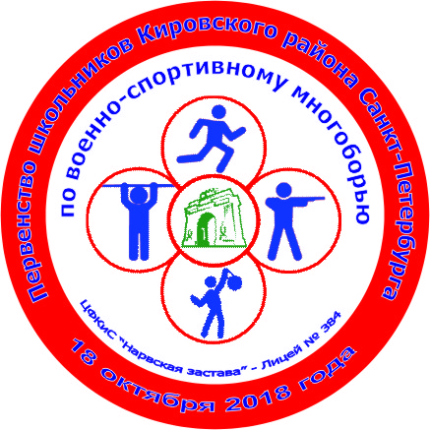 Первенство школьников Кировского района по военно-спортивному многоборью
Сводно-итоговый протокол

18 октября 2018 года |  |  |  |  | ГБОУ Лицей № 384 Кировского района С-Пб
№ п/п | ОУ | ФИО Руководителя | Стрельба из пневматической винтовки |  | Бег 60 метров |  | Силовая гимнастика |  | «Наклон вперед из положения стоя прямыми ногами на полу» |  | Сумма мест | Итоговое место
 |  |  | Результат | Место | Результат | Место | Результат | Место | Результат | Место
1 возрастная группа
1 | ГБОУ Лицей № 387 | Чупров Р.С. | 62 | 3 | 136.1 | 3 | 43 | 3 | 43 | 2 | 11 | 1
2 | ГБОУ СОШ № 282 | Белоус Т.Б. | 44 | 4 | 135.5 | 2 | 49 | 1 | 34 | 4 | 11 | 2
3 | ГБОУ Лицей № 384 | Герасимов Е.В. | 68 | 2 | 146.3 | 6 | 47 | 2 | 36 | 3 | 13 | 3
4 | ГБОУ Лицей № 378 | Матевосян М.В. | 78 | 1 | 135.2 | 1 | 11 | 6 | 23 | 6 | 14 | 4
5 | ГБОУ СОШ № 585 | Сальников Е.В. | 40 | 5 | 136.7 | 5 | 42 | 4 | 51 | 1 | 15 | 5
6 | ГБОУ СОШ № 481 | Попова С.П. | 38 | 6 | 136.4 | 4 | 20 | 5 | 32 | 5 | 20 | 6
2 возрастная группа
1 | ГБОУ СОШ № 585 | Сальников Е.В. | 141 | 4 | 124.8 | 2 | 97 | 1 | 53 | 5 | 12 | 1
2 | ГБОУ СОШ № 493 | Герасимова О.А. | 155 | 2 | 131 | 8 | 88 | 2 | 49 | 7 | 19 | 2
3 | ГБОУ СОШ № 377 | Шпак В.О. | 145 | 3 | 127.6 | 3 | 59 | 5 | 32 | 10 | 21 | 3-4
4 | ГБОУ СОШ № 282 | Белоус Т.Б. | 84 | 9 | 129.6 | 6 | 68 | 4 | 59 | 2 | 21 | 3-4
5 | ГБОУ Лицей № 384 | Клюйков С.Е. Пономарева И.А. | 204 | 1 | 132 | 9 | 45 | 8 | 54 | 4 | 22 | 5
6 | ГБОУ Лицей № 378 | Матевосян М.В. | 121 | 6 | 127.7 | 4 | 47 | 6 | 52 | 6 | 22 | 6
7 | ГБОУ СОШ № 379 | Тагиева Э.Э. | 99 | 7 | 130.6 | 7 | 71 | 3 | 42 | 8 | 25 | 7
8 | ГБОУ СОШ № 551 | Воробьева М.Б. | 131 | 5 | 122.2 | 1 | 42 | 9 | 29 | 11 | 26 | 8
9 | ГБОУ Лицей № 389 | Савина Л.А. | 89 | 8 | 138.5 | 12 | 46 | 7 | 64 | 1 | 28 | 9
10 | ГБОУ СОШ № 381 | Антропова К.А. | 76 | 11 | 129 | 5 | 36 | 10 | 35 | 9 | 35 | 10
11 | ГБОУ СОШ № 608 | Шавкунтаев Т.К. | 82 | 10 | 138.2 | 11 | 7 | 12 | 58 | 3 | 36 | 11
12 | ГБОУ СОШ № 249 | Борисов В.Н. | 33 | 12 | 134.8 | 10 | 14 | 11 | 6 | 12 | 45 | 12
3 возрастная группа
1 | ГБОУ СОШ № 493 | Герасимова О.А. Чистякова Т.И. | 205 | 1 | 123 | 2 | 370 | 1 | 107 | 1 | 5 | 1
2 | ГБОУ Гимназия № 261 | Гузо В.Ю. | 124 | 5 | 120 | 1 | 285 | 2 | 74 | 2 | 10 | 2
3 | ГБОУ СОШ № 377 | Шпак В.О. | 198 | 2 | 123.7 | 3 | 232 | 4 | 53 | 5 | 14 | 3
4 | ГБОУ Лицей № 393 | Хмылов В.И. | 133 | 4 | 127.7 | 4 | 274 | 3 | 54 | 4 | 15 | 4
5 | ГБОУ Лицей № 384 | Клюйков С.Е. | 179 | 3 | 129.4 | 5 | 189 | 5 | 58 | 3 | 16 | 5

Главный судья соревнований, СС1К _______________________/Клюйков С.Е./
Главный секретарь соревнований, СС1К __________________/Герасимов Е.В./

